Schedule
Zu den sonnigen Inseln des Atlantiks
AMR124 | 20 Tage | 12.11.2024 - 02.12.2024

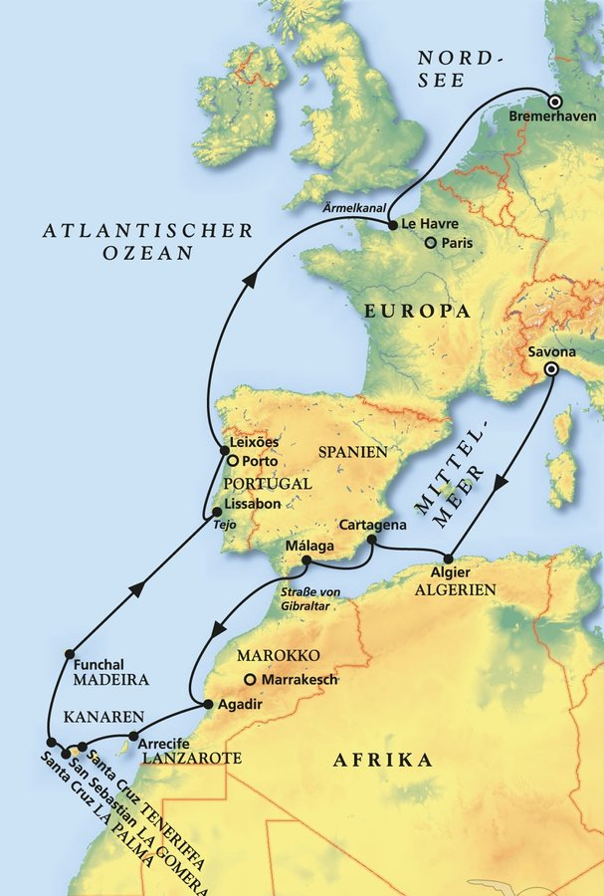
D | Date | Day | A/B/C | STA | STD | Port | Port Code
1 | 12-Nov-24 | 2024-11-12 | B | 8:00:00 | 18:00:00 | Savona | ITSVN
2 | 13-Nov-24 | 2024-11-13 | C | - | - | At sea | -
3 | 14-Nov-24 | 2024-11-14 | B | 8:00:00 | 19:00:00 | Algier | DZALG
4 | 15-Nov-24 | 2024-11-15 | B | 12:00:00 | 19:00:00 | Cartagena | ESCAR
5 | 16-Nov-24 | 2024-11-16 | B | 8:00:00 | 18:00:00 | Malaga | ESAGP
6 | 17-Nov-24 | 2024-11-17 | C | - | - | At sea | -
7 | 18-Nov-24 | 2024-11-18 | B | 7:00:00 | 20:00:00 | Agadir | MAAGA
8 | 19-Nov-24 | 2024-11-19 | B | 12:00:00 | 20:00:00 | Arrecife, Lanzarote | ESACE
9 | 20-Nov-24 | 2024-11-20 | B | 8:00:00 | 22:00:00 | Santa Cruz de Tenerife | ESSCT
10 | 21-Nov-24 | 2024-11-21 | B | 8:00:00 | 23:00:00 | San Sebastian de la Gomera | ESSSG
11 | 22-Nov-24 | 2024-11-22 | B | 8:00:00 | 19:00:00 | Santa Cruz de La Palma | ESSPC
12 | 23-Nov-24 | 2024-11-23 | B | 12:00:00 | - | Funchal, Madeira | PTFNC
13 | 24-Nov-24 | 2024-11-24 | B | - | 18:00:00 | Funchal, Madeira | PTFNC
14 | 25-Nov-24 | 2024-11-25 | C | - | - | At sea | -
15 | 26-Nov-24 | 2024-11-26 | B | 8:00:00 | 18:00:00 | Lisbon | PTLIS
16 | 27-Nov-24 | 2024-11-27 | B | 8:00:00 | 18:00:00 | Leixoes | PTLEI
17 | 28-Nov-24 | 2024-11-28 | C | - | - | At sea | -
18 | 29-Nov-24 | 2024-11-29 | C | - | - | At sea | -
19 | 30-Nov-24 | 2024-11-30 | B | 8:00:00 | 20:00:00 | Honfleur | FRHON
20 | 1-Dec-24 | 2024-12-01 | C | - | - | At sea | -
- | 2-Dec-24 | 2024-12-02 | B | 9:00:00 | 18:00:00 | Bremerhaven | DEBRV

